Накладная-№3
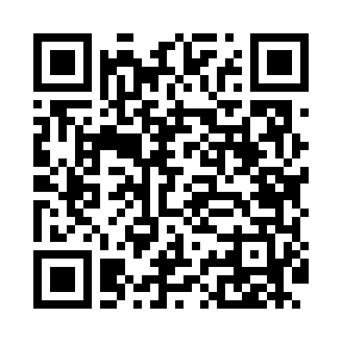
Номер товарно-транспортной накладной: |  |  | Торговый представитель: Karimov Amirjon
Поставщик: Toshkent falcon fly 2 |  |  | Телефон торгового представителя: +
Дата отгрузки: 31.10.2025 |  |  | Контрагент: """" Klient
Дата консигнации: |  |  | Адрес:
Доставщик: |  |  | Телефон:
Телефон доставщика:
Время заказа: 31.10.2025 14:47:43
№ | Штрих-код | Название товаров (работ,услуг) | Количество | Количество в кейсе | Цена | Сумма
 |  |  | 8 |  |  | 548000
1 | 6900002117208 | Cтоловая ложка DB-7-20 | 1 | 1 шт. | 54,000 | 54,000
2 | 6900002117215 | Вилка столовая DB-7-21 | 1 | 1 шт. | 54,000 | 54,000
3 | 6900002117512 | Вилка маленкий DB-7-51 | 1 | 1 шт. | 39,000 | 39,000
4 | None | Шторы (занавески) для ванных комнат из пластм ассы 180*180 sm XP-3-3 | 1 | 1 шт. | 48,000 | 48,000
5 | 6920240023437 | Коврики напольные для ванной комнаты 50*80CM XP-23-43 | 1 | 1 шт. | 67,000 | 67,000
6 | 6805019698743 | Коврик для ванны, 54×85 см, DB-98-74 | 1 | 1 шт. | 66,000 | 66,000
7 | 6947062411396 | Металлическая подставка для посуды KD23-7548, Dish Rack DB-2-118 | 1 | 1 шт. | 186,000 | 186,000
8 | 6925080201184 | Ручной совок с веником для уборки пола DB-83- 125 | 1 | 1 шт. | 34,000 | 34,000
Итого: 548000

